Auftragsbestätigung
TEAM STRASBOURG NATATION
42 rue d'Otrott
67200 STRASBOURG

Bestellformular für Mahlzeiten
Meeting 26. bis 28. Januar 2024

Clubname ...... :
Adresse ............ :
Ansprechpartner :
Telefon ….......... :
Email ................ :

 | MENÜ VON SAMSTAG 27.01 |  | MENÜ VON DIENSTAG 28.01
 | Caesar Salat, |  | Mimosenei, knackiges Mischgemüse,
 | kleiner knackiger Salat |  | grüner Salat des Augenblicks
 | Penne Bolognese mit Tomate |  | Geschnittenes Hähnchen mit Sahne
 | (Rindfleisch, Gemüse, Zwiebeln, Greyerzer) |  | und Pilze, frische Spätzle
 | Italienisches Tiramisu |  | Frischer Fruchtsalat

Bestellung muss vor dem 16. Januar 2024 aufgegeben werden (ende um 19 Uhr)
Im Rahmen der verfügbaren Empfangskapazität
Produkt |  | Menge | Einzelpreis | Gesamtpreis
SAMSTAG CATERING-MENÜ |  |  | 19.00 € | 0.00 €
SONNTAG CATERING-MENÜ |  |  | 19.00 € | 0.00 €

BROTZEIT (*) : Hühnersandwich, Rohes Gemüse |  |  | 7.00 € | 0.00 €
BROTZEIT (*) : Brie-Käse-Sandwich, Rohes Gemüse |  |  | 7.00 € | 0.00 €
(*) : Sandwich + Packung Chips + Apfel + Keks + Flasche Wasser
 |  |  | GESAMT : | 0.00 €

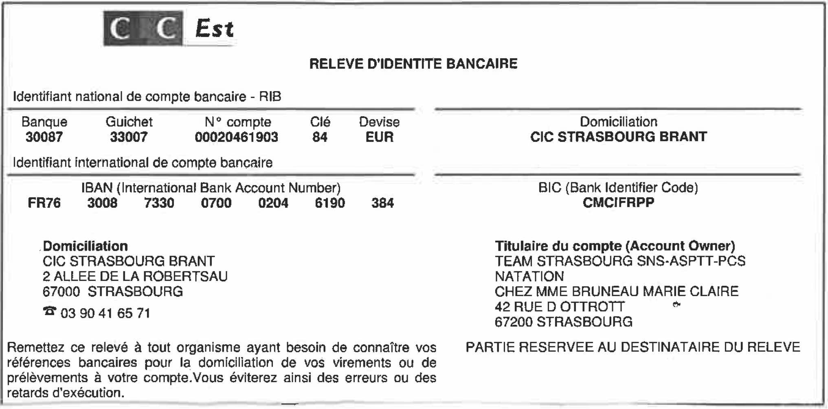
Informationen und Absenden der Bestellung an Olivier – ohaberer@asptt-strasbourg.eu
RIB / IBAN zur Zahlung

